Monitoring
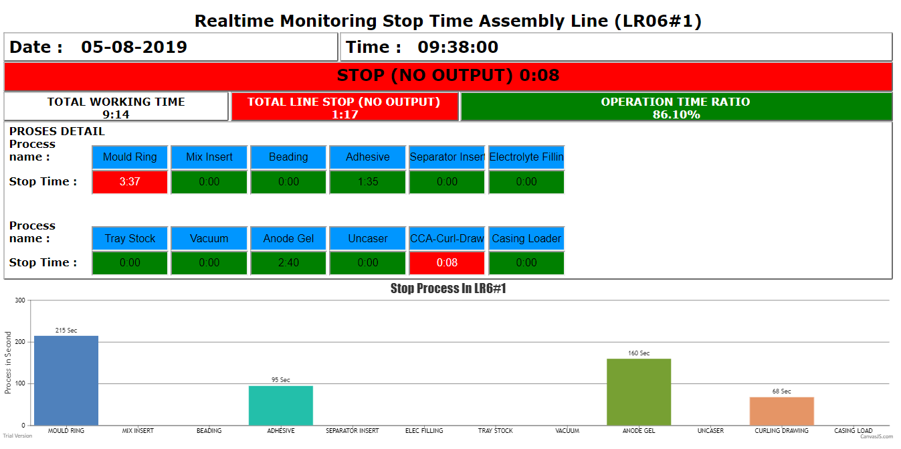
Mould Ring
CORE J
Adhesive
BUFFER PNPC-06-002A
Replacement Part

List Part

Ambil 1 part dari part yang mendekati atau melewati lifetime
 |  |  |  |  |  |  |  |  | Machine : | Moulding

Warna merah saat sudah melewati lifetime
 |  |  |  |  |  |  |  |  | Process | Line | Part Name | Item No | Drawing No | Unit Qty | Last Replacement | Lifetime (Pcs) | Current lifetime (Pcs) | Estimation Replacement Date
 |  |  |  |  |  |  |  |  | Moulding | LR6#1 | CORE J |  |  | 51 | 2019-06-01 | 12,000,000 | 10,000,000 | 2019-08-10
 |  |  |  |  |  |  |  |  | Moulding | LR6#1 | DIES G |  |  | 51 | 2019-03-01 | 45,000,000 | 50,000,000 | 2019-08-01
Warna kuning saat sudah mendekati lifetime (sesuai lead time)

Saat diklik, akan muncul window baru yang berisi list part pada mesin tersebut
 |  |  |  |  |  |  |  |  |  |  |  |  |  |  |  |  |  | Order by estimation replacement date

Tabel detail dari part yang mendekati atau melewati lifetime

 | Process | Line | Part Name | Unit Qty | Last Replacement | Lifetime (Pcs) | Current lifetime (Pcs) | Estimation Replacement Date
 | Moulding | LR6#1 | CORE J | 51 | 2019-06-01 | 12,000,000 | 10,000,000 | 2019-08-10
 | Adhesive | LR6#1 | BUFFER PNPC-06-002A | 8 | 2019-03-01 | 45,000,000 | 50,000,000 | 2019-08-01

Note:
 | Untuk menentukan estimation replacement : Melihat output rata-rata 1 minggu pada line mulai dari terakhir diganti, kemudian butuh berapa minggu sesuai dengan lifetime (pcs)→ lifetime/output_rata2_1minggu, kemudian tanggal terakhir ganti ditambah jumlah minggu berdasarkan perhitungan
 | Untuk menentukan warna kuning : Melihat output rata-rata 1 minggu pada line mulai dari terakhir diganti. Leadtime(pcs) = (leadtime(week) * ouput rata2 1minggu) Maka minimal pcs ganti kuning adalah lifetime(pcs)-leadtime(pcs) Contoh: Leadtime (week) = 3 minggu Lifetime (pcs) = 12.000.000 Output rata2 mingguan = 1.500.000 pcs maka: leadtime(pcs) = (3 * 1.500.000) = 4.500.000 minimal = 12.000.000 - 4.500.000 = 7.500.000 sehingga saat output mencapai 7.500.000 maka warna kuning

